Hoja1
Avvisi Audiovisuales


Colonia Víctor F Ardon casa 6 Bloque D
Tegucigalpa M.D.C, Teléfono: 32490824
Correo. avvisiaudio@gmail.com RTN 08011996068335

COTIZACION DE SERVICIOS
 |  |  |  |  | Cotizacion N°
 |  |  |  |  | 2023-9031

Avvisi Audiovisuales cuenta con gran experiencia en eventos de salón, publicidad y Marketing por lo cual se les dará una cotización puntual de los servicios requeridos.

Nombre del Cliente |  | Hondueventos HN | Ejecutivo de Venta | Eufemio Martinez
Lugar del Evento |  | Hotel Clarion TGU
Fecha Emitida | Tiempo | Fecha Cotizada | Tipo de evento |  | N° Invitados
9 de sep 2023 | 5 horas | 20 de Julio 2024 | Boda |  | 150
Cantidad | Dias | Descripción |  | Unidad | Total
2 | 1 | Parlantes medios dobles JBL PRX 825 |  |  | L10,000.00
2 | 1 | Bajos dobbles
2 | 1 | Luces roboticas 230w 7r
3 | 1 | Luces miniroboticas
1 | 1 | Consola de audio con microfonos
1 | 1 | Controlador de luces
2 | 1 | Pirotecnias Frias cortesia
1 | 1 | Maquina de humo cortesia
1 | 1 | Montaje de texturas 3D
1 | 1 | DJ Profesional con musica
1 | 1 | Pista de baile |  |  | L5,950.00
12 | 1 | Luces led para el salon |  | L-
TIEMPO DE MANTENIMIENTO DE OFERTA: 30 DÍAS
1) El uso del equipo dependerá del montaje a realizar según las especificaciones del
cliente tomando en cuenta lugar, número de personas y duración.
2) La siguiente es una descripción de algunos servicios dentro del presupuesto:
resupuesto, personal de staff, presupuesto de operación, impuestos y permisos del montaje.
3) Los precios en esta cotización están sujetos a cambios según la logística que se maneje por parte de la organización de la actividad. El 50% del adelanto antes del evento y el 50% faltante terminado el sound check y el montaje o una cantidad acordada entre las partes.
4) El caso de que se cancele el evento se tendrá que dar un aviso 4 das antes para la devolución del dinero.
5) Cualquier daño al equipo causado por los invitados o participantes del evento, se reconocerá un porcentaje del valor del mismo según la gravedad del caso.
6) Si surge alguna consulta puede comunicarse al 32490824 y visitar nuestra página de Facebook https://www.facebook.com/Avvisicorporation/
 |  |  |  | Sub Total | L15,950.00
 |  |  |  | ISV 15% | L2,392.50
 |  |  |  | Total | L18,342.50

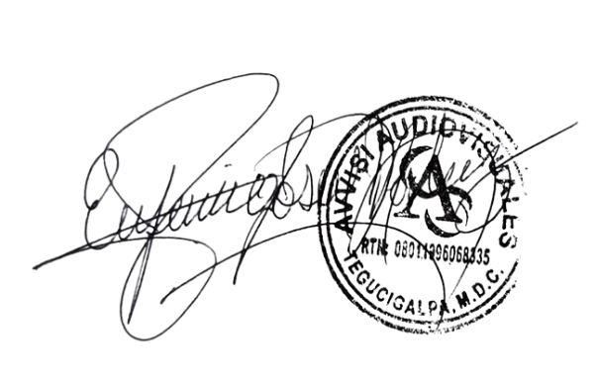

______________________________
Eufemio Josue Martinez Galo
Avvisi Audiovisuales
______________________________
Cliente

